書式（その他）
POICellFormatterのテスト用のシート

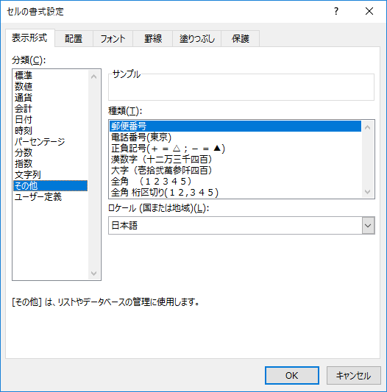
No. | 説明 | テストケース | テスト結果 | インデックス | フォーマット
1 | 漢数字（十二万三千四百） | 12345 | 一万二千三百四十五 |  | [DBNum1][$-411]General
2 | 漢数字（十二万三千四百）（負の数） | -12345 | -一万二千三百四十五 |  | [DBNum1][$-411]General
3 | 漢数字（十二万三千四百）（負の数）（小数） | 1234.5 | 千二百三十四.五 |  | [DBNum1][$-411]General
4 | 漢数字（十二万三千四百）（ゼロ） | 0 | 〇 |  | [DBNum1][$-411]General
5
6
7
8
9
10
11
12
13
14
15
16
17
18

